PERFIL ADMINISTRATIVO
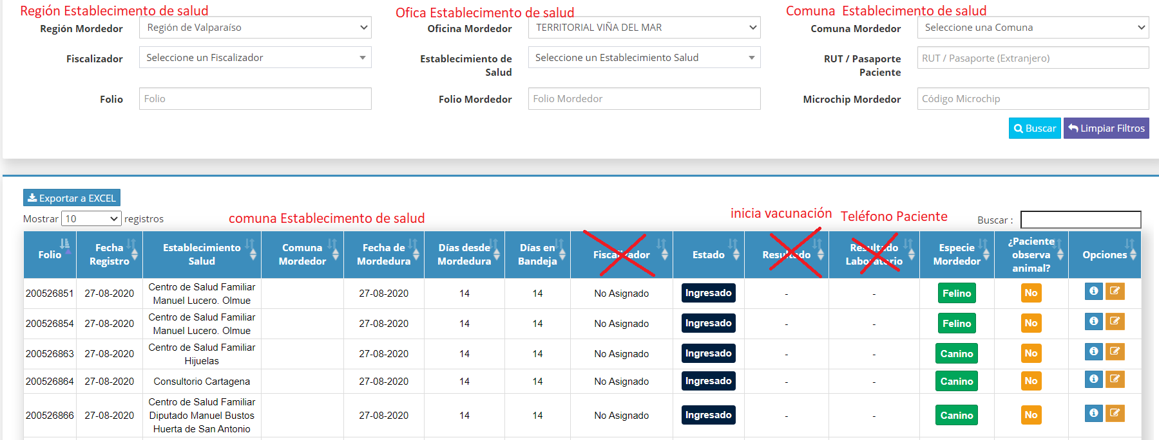
UBICACIÓN | DETALLE |  | ESTADO | OBSERVACIONES
FILTROS | Cambios de texto y Actualización de filtro en Query de listado : |  | OK | Se debe actualizar el identificador correspondiente a la query dinámica. Por ejemplo: en el caso de comuna mordedor el id es diferente al del establecimiento de salud. Se modifican los filtros porque en el listado se muestran los no ubicables, por ende no tiene sentido buscar por comuna mordedor o region de mordedor.
 | Actual | Nuevo
 | Oficina mordedor | Oficina del establecimiento de salud
 | Comuna del mordedor | Comuna establecimiento de salud
 | Región del mordedor | Región del establecimiento de salud
BANDEJA DE TRABAJO | Quitar la columna de fiscalizador, resultado de laboratorio y resultado |  | OK | En esta grilla se cargaran todas las notificaciones que no tieneN domicilio conocido y no ubicables, visualizandose la respuesta "SI/NO" en columna de la pregunta inicia vacunación antirrábica.
 | Agregar inicia vacunación (si/no) y teléfono del paciente |  | OK
 | En el listado solo se deben visualizar las notificaciones de mordedores inubicables y sin domicilio |  | OK
 | En la grilla agregarla funcionalidad teléfono, para recordar al administrativo que debe llamar por teléfono al paciente para chequear que el animal no se puede observar y debe ingresar el resultado de esa llamada. |  | OK
 | - Si NO SE PUEDE OBSERVAR, se debe generar una alerta al establecimiento de salud indicando que se debe comenzar vacunación a paciente. - SI SE PUEDE OBSERVAR, significa que puede completar los datos del domicilio y se transformaría en una notificación con domicilio conocido o ubicable y se visualizaría en la bandeja del supervisor para ser asignada a un fiscalizador. Generar procedimiento por referente nacional |  | PENDIENTE
 | Se debe filtrar el listado de notificaciones para que solo se muestren los registros por asociadas a la oficina del administrativo (POR VALIDAR con victor) |  | OK
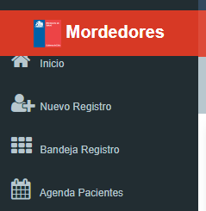 MENU GENERAL | Nueva funcionalidad en el menú principal, que permita buscar notificaciones a través del número de su Folio. Además debe poseer una acción que permita editar la dirección donde se podría ubicar al animal mordedor. |  | OK

Ejemplo de cambio de datos alusivos a ubicación de mordedor en perfil administrativo

PERFIL FISCALIZADOR
FILTROS | ok

BANDEJA DE TRABAJO | En la columna acciones, generar una funcionalidad que se llame "Seguimiento telefónico", que permita registrar al fiscalizador las siguientes acciones: | Esta funcionalidad se da en el marco del COVID, pero podra ser una alternativa ante cualquier situación extraordinaria en donde las seremes no pueden realizar la observación en terreno, sino que la realizaran bajo esta modalidad de seguimiento telefonico. se adjunta PPT con esquema
 | 1. Realizar llamado telefónico al paciente, esta opción es para los registros donde el paciente no observa al animal
 | 2.Se adjunta esquema con flujo con los casos de uso para esta funcionalidad
 | 3. El objetivo es que estos registros que se encuentran en su bandeja asignados a él y no pueden realizar visita. Este seguimiento telefónico permita realizar ciertas acciones en la plataforma, como generar una alarma en el establecimiento de salud cuando no se inicia vacunación o informar que la notificación fue ingresada con domicilio conocido o ubicable para a ser una notificación sin domicilio conocido
 | 4.Eliminar la columna fecha de la mordedura y resultado de laboratorio
 | 5. Agregar la columna de Inicia Vacunación

MENU GENERAL | Nueva funcionalidad que permita buscar número de notificación y realizar edición de la dirección | esta funcionalidad estara disponible en perfil administrativo, supervisor, fiscalizador
 | Nueva funcionalidad que se llame "Calificación PPP" Perro Potencialmente Peligroso permita visualizar los chips que tienen más de una notificación en la plataforma y permita realizar las siguientes acciones:
 | 1. Visualizar los datos de las notificaciones relacionados con ese chip, por ejemplo, datos del mordedor y el dueño, dirección, con el propósito que le permita al fiscalizador tomar la decisión que se trata del mismo perro para poder calificar como potencialmente peligroso | se adjunta formato de resolución en PDF, aun no esta normalizada es solo para que veamos un ejemplo
 | 2. Se levantará una vista previa de una resolución tipo para generar dicha calificación, con la posibilidad de incorporar otros antecedentes particulares al documento, como también los requerimientos que debe cumplir el tenedor del animal, otro numeral
 | 3. Al guardar se envía a perfil supervisor para su revisión.
TABLET | Contar con una alerta o sistema que permita detectar un registro previo del mordedor--> aquí la idea es que el fiscalizador pueda ingresar el número de chip que le entrego el lector y busque si ya tenía un registro anterior
 | Cuando es una visita perdida "no existe dirección" --> cambiar a " Sin domicilio conocido" | Esto es para poder mejorar los reportes
 | Poder generar un acta desde la Tablet y poder enviarla por correo al dueño del mordedor. | Formato de acta pendiente
 | Al leer chips saber el nombre del dueño interoperar registro nacional mascotas(pendiente)
 | En caso de que mordedor tenga chips, regsitrar número de chips y marcar notificación que cuenta con chips pero no fue puesto por la autoridad sanitaria | (pendiente- evaluar cómo quedará

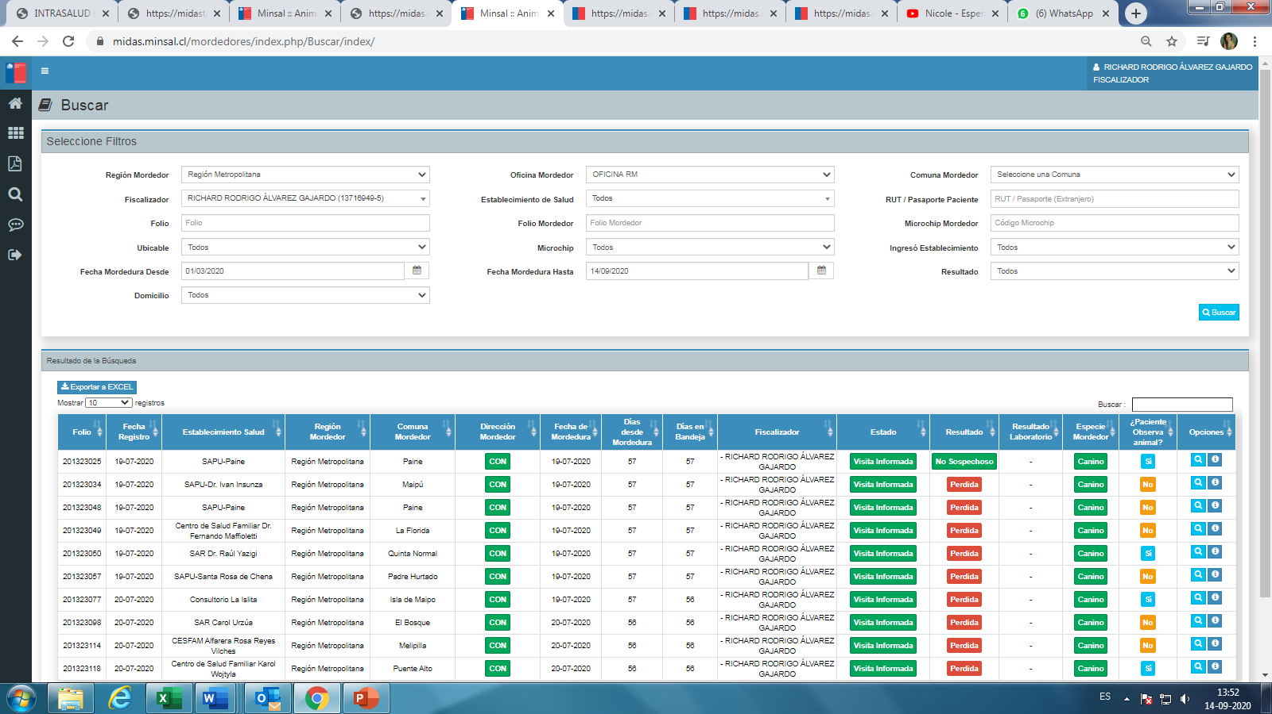

AGREGAR--> Inicia vacunacion Si/NO

ESTABLE. DE SALUD
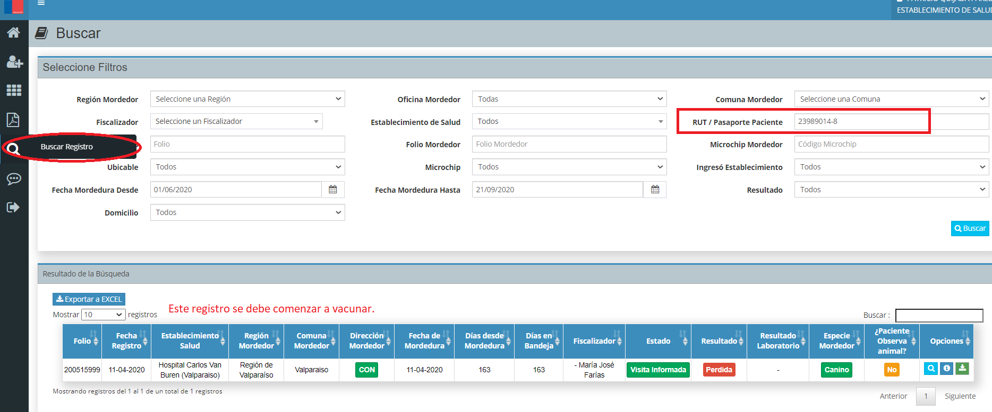
 |  | OBSERVACIONES
GRILLA DE ALARMAS | Agregar columna RUT paciente
 | Si se informa que la notificación que no se inició vacunación, se debe dejar comenzar a vacunar, el establecimiento notificador le informa al paciente dicha información por la funcionalidad teléfono, ya se encuentra implementada, pero le indica que debe ir a su consultorio para aplicarse su tratamiento de vacunación antirrábica, ese establecimiento de salud debe buscarlo en la plataforma y el sistema indicarle que debe iniciar vacunación y permitir ingresar información que se inició vacunación | explicar mejor
 | Para las notificaciones que no se inició vacunación:
 | 1.La autoridad sanitaria indica que debe comenzar vacunación
 | 2. Establecimiento de salud notificador llama paciente indicando que debe comenzar vacunación en ese establecimiento o en el de su jurisdicción, esto lo informa por icono teléfono | Confirmar si existen mas de un intento de llamar y si lo refleja el regsitro en la plataforma
 | 3.Establcimento de salud debe buscar por rut paciente notificación y debe indicar a la plataforma que comenzó vacunación, indicando fecha de inicio, generar el pdf calendario vacunación | Eesta funcionalidad debe estar en el buscador
 | 4. sistema permitirá enviar por correo o imprimir calendario de vacunación
 | Para las notificaciones que se inició vacunación:
 | 1.La autoridad sanitaria indica que debe dejar de vacunar
 | 2. Se informa a la plataforma por icono teléfono, información que se debe dejar de vacunar | Confirmar si existen mas de un intento de llamar y si lo refleja el regsitro en la plataforma
 | 3. Alarmas que se visualizan en esta grilla | si nadie ingresa resultado del contacto telefonico, que pasa con ese registro/ intentos

Ingrs

